Лист 1
Прайс-лист
МИР ПРЯЖИ

В валюте: руб. (курс 1).
Цены указаны на 07.08.2020

№ | Номенклатура/ Характеристика номенклатуры | Описание | Изображение | Артикул | Цена | Ед. | Остаток | Ссылка на сайт
 | Кейс для швейных принадлежностей "Орнаменты" L | Кейс для швейных принадлежностей "Орнаменты" L | 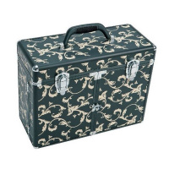 | 612827 | 5223.80 |  |  | Изображение
 | Кейс для швейных принадлежностей "Орнаменты" L |  |  |  | 5223.80 | шт | 1 | Изображение
 | Сумка "Пэчворк" без содержимого 55 x 70 см черный/зеленый цв. | Сумка "Пэчворк" без содержимого 55 x 70 см черный/зеленый цв. |  | 612410 | 2078.62 |  |  | Изображение
 | Сумка "Пэчворк" без содержимого 55 x 70 см черный/зеленый цв. |  |  |  | 2078.62 | шт | 3 | Изображение
 | Чемодан для квилтинга для поездок 35х36х7 см черный цв. | Чемодан для квилтинга для поездок 35х36х7 см черный цв. | 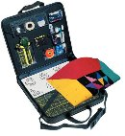 | 612380 | 2078.62 |  |  | Изображение
 | Чемодан для квилтинга для поездок 35х36х7 см черный цв. |  |  |  | 2078.62 | шт | 5 | Изображение
 | Шкатулка из искусственной кожи, черный цвет S 25x16,5x7,5 cм | Шкатулка из искусственной кожи, черный цвет S 25x16,5x7,5 cм |  | 612818 | 1211.02 |  |  | Изображение
 | Шкатулка из искусственной кожи, черный цвет S 25x16,5x7,5 cм |  |  |  | 1211.02 | шт | 11 | Изображение

